Sheet1
Index | Analog | Smiles | Num Rings | Num Rotatable Bonds | Num Lipinski HB Donor | Num Lipinski HB Acceptor | Mol Wt | LogP | Topological Polar SA | Synthetic Accessibility | Plasma Protein Binding 75%+ | Blood Brain Barrier | Human Intestinal Absorption | Caco-2 Permeability (logPapp) | BCRP Inhibitor | OCT2 inhibitor | Pgp Inhibitors | Block Bile Salt Export Pump | Inhibitors of Cytochrome P450 1A2 | Inhibitors of Cytochrome P450 2C19 | Inhibitors/Substrates of Cytochrome P450 2C9 | Inhibitors/Substrates of Cytochrome P450 3A4 | Activators of Cytochrome P450 3A4 | Inhibitors/Substrates of Cytochrome P450 2D6 | Substrates of Cytochrome P450 2C19 | Activators of Cytochrome P450 2A9 | Acute Oral Toxicity (Mouse, LD50 < 300mg/kg) | Acute Oral Toxicity (Mouse, LD50 < 50mg/kg) | Acute Oral Toxicity (Mouse, LD50 < 5mg/kg) | Acute Oral Toxicity (Rat, LD50 < 300mg/kg) | Acute Oral Toxicity (Rat, LD50 < 50mg/kg) | Acute Oral Toxicity (Rat, LD50 < 5mg/kg) | Activator Alzheimer's amyloid precursor | myocardial damage | Mutagenicity | Induce Phospholipidosis | Carcinogenic Potency (Salmonella Mutagenicity) | Carcinogenic Potency (Mouse) | Cytotoxicity in HEK293 cells - 32 hour | Cytotoxicity in HepG2 cells - 32 hour | Induce genotoxicity in human embryonic kidney cells | Activators of the human pregnane X receptor (PXR) signaling pathway | Differential cytotoxicity (isogenic chicken DT40 cell lines) | Drug Induced Liver Injury | Eye Corrosion | Eye Irritation | Fish Tox (high risk) | hERG Blockers | Mitochondrial Toxicity | Skin Sensitization
000 | 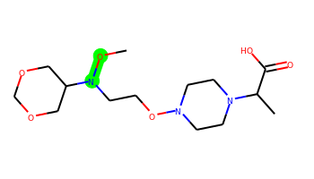 | CON(CCON1CCN(C(C)C(=O)O)CC1)C1COCOC1 | 2 | 8 | 1 | 9 | 333.19 | -0.755 | 83.94 | 3.871 | No | No | No | -4.856 | No | No | No | No | No | No | No | No | No | No | No | No | No | No | No | No | No | No | No | No | No | No | No | No | No | No | No | Yes | No | No | No | No | No | No | No | No
001 |  | COB(CCON1CCN(C(C)C(=O)O)CC1)C1COCOC1 | 2 | 8 | 1 | 8 | 330.196 | 0.021 | 80.7 | 4.274 | No | No | No | -4.87 | No | No | No | No | No | No | No | No | No | No | No | No | No | No | No | No | No | No | No | No | No | No | No | No | No | No | No | Yes | No | No | No | No | No | No | No | No
002 | 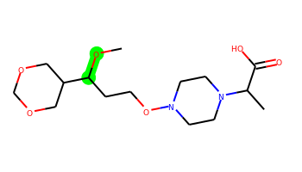 | COC(CCON1CCN(C(C)C(=O)O)CC1)C1COCOC1 | 2 | 8 | 1 | 8 | 332.195 | 0.034 | 80.7 | 3.978 | No | No | No | -4.868 | No | No | No | No | No | No | No | No | No | No | No | No | No | No | No | No | No | No | No | No | No | No | No | No | No | No | No | Yes | No | No | No | No | No | No | No | No
003 | 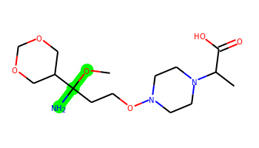 | COC(N)(CCON1CCN(C(C)C(=O)O)CC1)C1COCOC1 | 2 | 8 | 3 | 9 | 347.206 | -0.679 | 106.72 | 4.254 | No | No | No | -5.126 | No | No | No | No | No | No | No | No | No | No | No | No | No | No | No | No | No | No | No | No | No | No | No | No | No | No | No | No | No | No | No | No | No | No | No | No
004 | 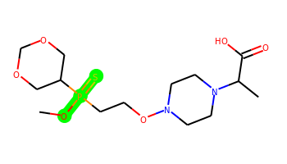 | COP(=S)(CCON1CCN(C(C)C(=O)O)CC1)C1COCOC1 | 2 | 8 | 1 | 8 | 382.133 | 0.423 | 80.7 | 4.478 | No | No | No | -4.955 | No | No | No | No | No | No | No | No | No | No | No | No | No | Yes | No | Yes | No | No | No | No | No | No | No | No | No | No | No | Yes | No | No | No | No | No | No | No | No
005 | 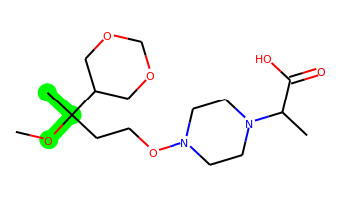 | COC(C)(CCON1CCN(C(C)C(=O)O)CC1)C1COCOC1 | 2 | 8 | 1 | 8 | 346.21 | 0.424 | 80.7 | 4.189 | No | No | No | -4.91 | No | No | No | No | No | No | No | No | No | No | No | No | No | No | No | No | No | No | No | No | No | No | No | No | No | No | No | Yes | No | No | No | No | No | No | No | No
006 | 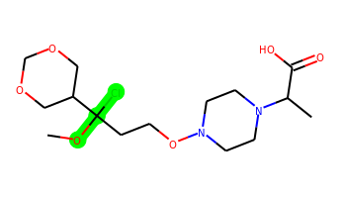 | COC(Cl)(CCON1CCN(C(C)C(=O)O)CC1)C1COCOC1 | 2 | 8 | 1 | 8 | 366.156 | 0.601 | 80.7 | 4.28 | No | No | No | -4.859 | No | No | No | No | No | No | No | No | No | No | No | No | No | No | No | No | No | No | No | No | No | No | No | No | No | No | No | Yes | No | No | No | No | No | No | No | No
007 |  | CO[Si](C)(CCON1CCN(C(C)C(=O)O)CC1)C1COCOC1 | 2 | 8 | 1 | 8 | 362.187 | 0.605 | 80.7 | 4.374 | No | No | No | -4.909 | No | No | No | No | No | No | No | No | No | No | No | No | No | Yes | No | No | No | No | No | No | No | No | No | No | No | No | No | Yes | No | No | No | No | No | No | No | No
008 | 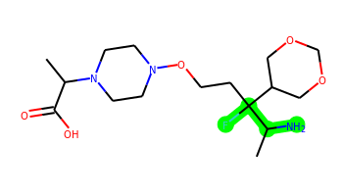 | CC(C(=O)O)N1CCN(OCCC(F)(C(C)N)C2COCOC2)CC1 | 2 | 8 | 3 | 8 | 363.217 | 0.075 | 97.49 | 4.445 | No | No | No | -4.974 | No | No | No | No | No | No | No | No | No | No | No | No | No | Yes | No | No | No | No | No | No | No | No | No | No | No | No | No | Yes | No | No | No | No | No | No | No | No
009 | 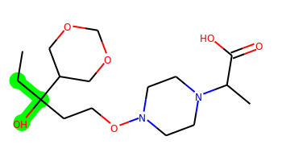 | CCC(O)(CCON1CCN(C(C)C(=O)O)CC1)C1COCOC1 | 2 | 8 | 2 | 8 | 346.21 | 0.16 | 91.7 | 4.137 | No | No | No | -5.045 | No | No | No | No | No | No | No | No | No | No | No | No | No | No | No | No | No | No | No | No | No | No | No | No | No | No | No | Yes | No | No | No | No | No | No | No | No
010 | 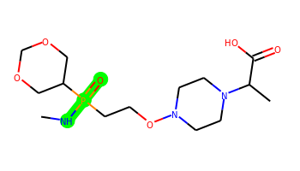 | CNP(=O)(CCON1CCN(C(C)C(=O)O)CC1)C1COCOC1 | 2 | 8 | 2 | 9 | 365.172 | -0.121 | 100.57 | 4.473 | No | No | No | -4.903 | No | No | No | No | No | No | No | No | No | No | No | No | No | Yes | No | No | No | No | No | No | No | No | No | No | No | No | No | Yes | No | No | No | No | No | No | No | No
011 |  | CC(C(=O)O)N1CCN(OCCC(O)(C(C)N)C2COCOC2)CC1 | 2 | 8 | 4 | 9 | 361.221 | -0.902 | 117.72 | 4.424 | No | No | No | -5.807 | No | No | No | No | No | No | No | No | No | No | No | No | No | Yes | No | No | No | No | No | No | No | No | No | No | No | No | No | Yes | No | No | No | No | No | No | No | No
012 | 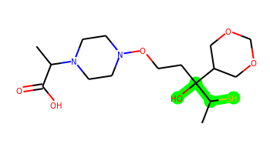 | CC(C(=O)O)N1CCN(OCCC(O)(C(C)S)C2COCOC2)CC1 | 2 | 8 | 2 | 8 | 378.182 | 0.069 | 91.7 | 4.524 | No | No | No | -5.68 | No | No | No | No | No | No | No | No | No | No | No | No | No | No | No | No | No | No | No | No | No | No | No | No | No | No | No | Yes | No | No | No | No | No | No | No | No
013 |  | CC(C(=O)O)N1CCN(OCCC(O)(C(C)C)C2COCOC2)CC1 | 2 | 8 | 2 | 8 | 360.226 | 0.406 | 91.7 | 4.158 | No | No | No | -5.071 | No | No | No | No | No | No | No | No | No | No | No | No | No | No | No | No | No | No | No | No | No | No | No | No | No | No | No | Yes | No | No | No | No | No | No | No | No
014 |  | CC(C(=O)O)N1CCN(OCCC(O)(C(C)Br)C2COCOC2)CC1 | 2 | 8 | 2 | 8 | 424.121 | 0.534 | 91.7 | 4.475 | No | No | No | -5.161 | No | No | No | No | No | No | No | No | No | No | No | No | No | No | No | No | No | No | No | No | No | No | No | No | No | No | No | Yes | No | No | No | No | No | No | No | No
015 | 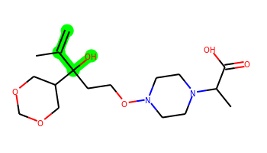 | C=C(C)C(O)(CCON1CCN(C(C)C(=O)O)CC1)C1COCOC1 | 2 | 8 | 2 | 8 | 358.21 | 0.327 | 91.7 | 4.26 | No | No | No | -5.038 | No | No | No | No | No | No | No | No | No | No | No | No | No | No | No | No | No | No | No | No | No | No | No | No | No | No | No | Yes | No | No | No | No | No | No | No | No
016 | 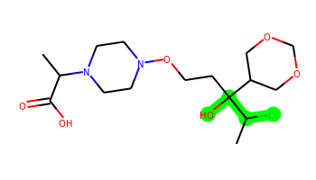 | CC(C(=O)O)N1CCN(OCCC(O)(C(C)Cl)C2COCOC2)CC1 | 2 | 8 | 2 | 8 | 380.171 | 0.378 | 91.7 | 4.46 | No | No | No | -4.991 | No | No | No | No | No | No | No | No | No | No | No | No | No | Yes | No | No | No | No | No | No | No | No | No | No | No | No | No | Yes | No | No | No | No | No | No | No | No
017 | 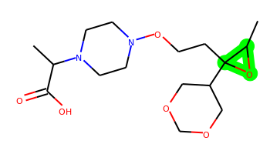 | CC(C(=O)O)N1CCN(OCCC2(C3COCOC3)OC2C)CC1 | 3 | 7 | 1 | 8 | 344.195 | 0.177 | 84 | 4.365 | No | No | No | -4.863 | No | No | No | No | No | No | No | No | No | No | No | No | No | No | Yes | No | No | No | No | No | No | No | No | No | No | No | No | Yes | No | No | No | No | No | No | No | No
018 | 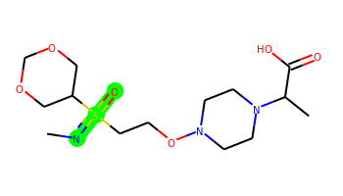 | CN=S(=O)(CCON1CCN(C(C)C(=O)O)CC1)C1COCOC1 | 2 | 7 | 1 | 9 | 365.162 | -0.521 | 100.9 | 4.345 | No | No | No | -4.954 | No | No | No | No | No | No | No | No | No | No | No | No | No | Yes | No | No | No | No | No | No | No | No | No | No | No | No | No | Yes | No | No | No | No | No | No | No | No
019 | 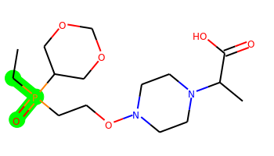 | CCP(=O)(CCON1CCN(C(C)C(=O)O)CC1)C1COCOC1 | 2 | 8 | 1 | 8 | 364.176 | 0.765 | 88.54 | 4.414 | No | No | No | -4.863 | No | No | No | No | No | No | No | No | No | No | No | No | No | Yes | Yes | Yes | No | No | No | No | No | No | No | No | No | No | No | Yes | No | No | No | No | No | No | No | No
020 | 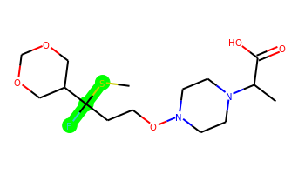 | CSC(F)(CCON1CCN(C(C)C(=O)O)CC1)C1COCOC1 | 2 | 8 | 1 | 7 | 366.162 | 1.048 | 71.47 | 4.313 | No | No | No | -4.898 | No | No | No | No | No | No | No | No | No | No | No | No | No | No | No | No | No | No | No | No | No | No | No | No | No | No | No | Yes | No | No | No | No | No | No | No | No
021 | 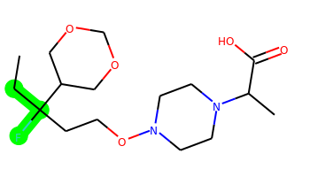 | CCC(F)(CCON1CCN(C(C)C(=O)O)CC1)C1COCOC1 | 2 | 8 | 1 | 7 | 348.206 | 1.138 | 71.47 | 4.205 | No | No | No | -4.861 | No | No | No | No | No | No | No | No | No | No | No | No | No | No | No | No | No | No | No | No | No | No | No | No | No | No | No | Yes | No | No | No | No | No | No | No | No
022 | 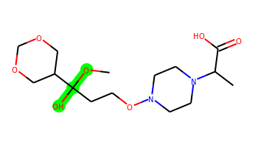 | COC(O)(CCON1CCN(C(C)C(=O)O)CC1)C1COCOC1 | 2 | 8 | 2 | 9 | 348.19 | -0.646 | 100.93 | 4.192 | No | No | No | -5.158 | No | No | No | No | No | No | No | No | No | No | No | No | No | No | No | No | No | No | No | No | No | No | No | No | No | No | No | Yes | No | No | No | No | No | No | No | No
023 | 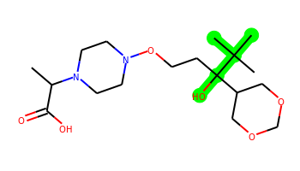 | CC(C(=O)O)N1CCN(OCCC(O)(C2COCOC2)C(C)(C)C)CC1 | 2 | 7 | 2 | 8 | 374.242 | 0.797 | 91.7 | 4.209 | No | No | No | -5.085 | No | No | No | No | No | No | No | No | No | No | No | No | No | Yes | No | No | No | No | No | No | No | No | No | No | No | No | No | Yes | No | No | No | No | No | No | No | No
024 | 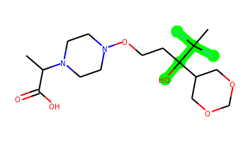 | CC(C(=O)O)N1CCN(OCCC(O)(C2COCOC2)C(C)(F)F)CC1 | 2 | 8 | 2 | 8 | 382.192 | 0.406 | 91.7 | 4.259 | No | No | No | -4.979 | No | No | No | No | No | No | No | No | No | No | No | No | No | Yes | No | No | No | No | No | No | No | No | No | No | No | No | No | Yes | No | No | No | No | No | No | No | No
025 | 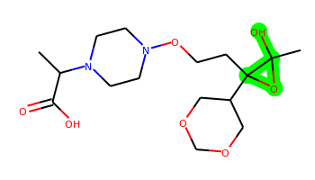 | CC(C(=O)O)N1CCN(OCCC2(C3COCOC3)OC2(C)O)CC1 | 3 | 7 | 2 | 9 | 360.19 | -0.503 | 104.23 | 4.442 | No | No | No | -5.155 | No | No | No | No | No | No | No | No | No | No | No | No | No | Yes | Yes | No | Yes | No | No | No | No | No | No | No | No | No | No | Yes | No | No | No | No | No | No | No | No
026 | 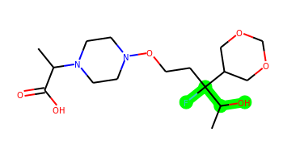 | CC(C(=O)O)N1CCN(OCCC(F)(C(C)O)C2COCOC2)CC1 | 2 | 8 | 2 | 8 | 364.201 | 0.108 | 91.7 | 4.431 | No | No | No | -4.961 | No | No | No | No | No | No | No | No | No | No | No | No | No | Yes | No | No | No | No | No | No | No | No | No | No | No | No | No | Yes | No | No | No | No | No | No | No | No
027 | 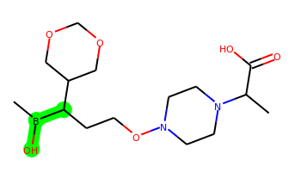 | CB(O)C(CCON1CCN(C(C)C(=O)O)CC1)C1COCOC1 | 2 | 8 | 2 | 8 | 344.212 | 0.003 | 91.7 | 4.365 | No | No | No | -5.002 | No | No | No | No | No | No | No | No | No | No | No | No | No | No | No | No | No | No | No | No | No | No | No | No | No | No | No | Yes | No | No | No | No | No | No | No | No
028 | 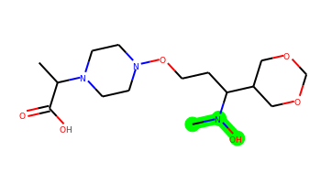 | CC(C(=O)O)N1CCN(OCCC(C2COCOC2)N(C)O)CC1 | 2 | 8 | 2 | 9 | 347.206 | -0.291 | 94.94 | 4.162 | No | No | No | -5.034 | No | No | No | No | No | No | No | No | No | No | No | No | No | No | No | No | No | No | No | No | No | No | No | No | No | No | No | Yes | No | No | No | No | No | No | No | No
029 |  | CC(O)C(CCON1CCN(C(C)C(=O)O)CC1)C1COCOC1 | 2 | 8 | 2 | 8 | 346.21 | 0.016 | 91.7 | 4.208 | No | No | No | -5.028 | No | No | No | No | No | No | No | No | No | No | No | No | No | No | No | No | Yes | No | No | No | No | No | No | No | No | No | No | Yes | No | No | No | No | No | No | No | No
030 | 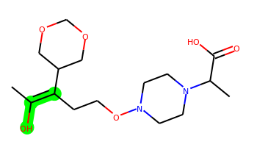 | CC(O)=C(CCON1CCN(C(C)C(=O)O)CC1)C1COCOC1 | 2 | 7 | 2 | 8 | 344.195 | 0.851 | 91.7 | 3.853 | No | No | No | -4.979 | No | No | No | No | No | No | No | No | No | No | No | No | No | No | No | No | No | No | No | No | No | No | No | No | No | No | No | Yes | No | No | No | No | No | No | No | No
031 | 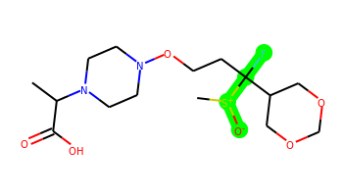 | CC(C(=O)O)N1CCN(OCCC(F)(C2COCOC2)[S+](C)[O-])CC1 | 2 | 8 | 1 | 8 | 382.157 | 0.064 | 94.53 | 4.739 | No | No | No | -5.025 | No | No | No | No | No | No | No | No | No | No | No | No | No | Yes | No | No | No | No | No | No | No | No | No | No | No | No | No | Yes | No | No | No | No | No | No | No | No
032 | 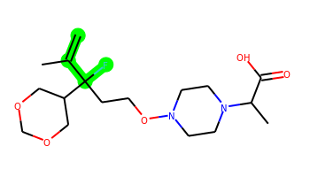 | C=C(C)C(F)(CCON1CCN(C(C)C(=O)O)CC1)C1COCOC1 | 2 | 8 | 1 | 7 | 360.206 | 1.304 | 71.47 | 4.272 | No | No | No | -4.839 | No | No | No | No | No | No | No | No | No | No | No | No | No | No | No | No | No | No | No | No | No | No | No | No | No | No | No | Yes | No | No | No | No | No | No | No | No
033 |  | CC(C(=O)O)N1CCN(OCCC(F)(C(C)C)C2COCOC2)CC1 | 2 | 8 | 1 | 7 | 362.222 | 1.384 | 71.47 | 4.21 | No | No | No | -4.848 | No | No | No | No | No | No | No | No | No | No | No | No | No | No | No | No | No | No | No | No | No | No | No | No | No | No | No | Yes | No | No | No | No | No | No | No | No
034 | 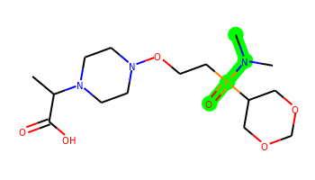 | CC(C(=O)O)N1CCN(OCCP(=O)(C2COCOC2)N(C)C)CC1 | 2 | 8 | 1 | 9 | 379.187 | 0.221 | 91.78 | 4.427 | No | No | No | -4.889 | No | No | No | No | No | No | No | No | No | No | No | No | No | Yes | No | Yes | Yes | No | No | No | No | No | No | No | No | No | No | Yes | No | No | No | No | No | No | No | No
035 | 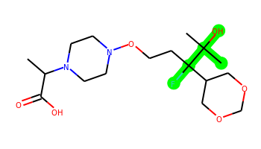 | CC(C(=O)O)N1CCN(OCCC(F)(C2COCOC2)C(C)(C)O)CC1 | 2 | 8 | 2 | 8 | 378.217 | 0.499 | 91.7 | 4.241 | No | No | No | -5.002 | No | No | No | No | No | No | No | No | No | No | No | No | No | Yes | No | No | No | No | No | No | No | No | No | No | No | No | No | Yes | No | No | No | No | No | No | No | No
036 | 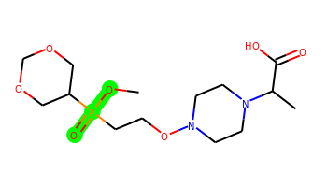 | COP(=O)(CCON1CCN(C(C)C(=O)O)CC1)C1COCOC1 | 2 | 8 | 1 | 9 | 366.156 | 0.306 | 97.77 | 4.423 | No | No | No | -4.907 | No | No | No | No | No | No | No | No | No | No | No | No | No | Yes | No | Yes | Yes | No | No | No | No | No | No | No | No | No | No | Yes | No | No | No | No | No | No | No | No
037 | 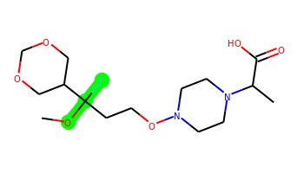 | COC(F)(CCON1CCN(C(C)C(=O)O)CC1)C1COCOC1 | 2 | 8 | 1 | 8 | 350.185 | 0.332 | 80.7 | 4.249 | No | No | No | -4.923 | No | No | No | No | No | No | No | No | No | No | No | No | No | No | No | No | Yes | No | No | No | No | No | No | No | No | No | No | Yes | No | Yes | No | No | No | No | No | No
038 |  | CC(C(=O)O)N1CCN(OCCC(O)(C(C)O)C2COCOC2)CC1 | 2 | 8 | 3 | 9 | 362.205 | -0.869 | 111.93 | 4.393 | No | No | No | -5.808 | No | No | No | No | No | No | No | No | No | No | No | No | No | Yes | No | No | No | No | No | No | No | No | No | No | No | No | No | Yes | No | No | No | No | No | No | No | No
039 | 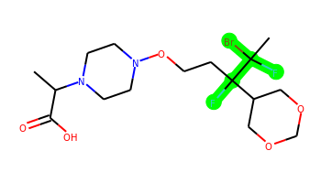 | CC(C(=O)O)N1CCN(OCCC(F)(C2COCOC2)C(C)(F)Br)CC1 | 2 | 8 | 1 | 7 | 444.107 | 1.808 | 71.47 | 4.52 | Yes | No | No | -4.837 | No | No | No | No | No | No | No | No | No | No | No | No | No | No | No | No | No | No | No | No | No | No | No | No | No | No | No | Yes | No | No | No | No | No | No | No | No
040 | 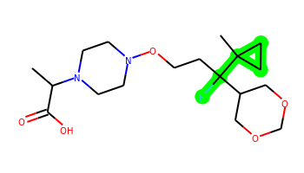 | CC(C(=O)O)N1CCN(OCCC(F)(C2COCOC2)C2(C)CC2)CC1 | 3 | 8 | 1 | 7 | 374.222 | 1.528 | 71.47 | 4.33 | No | No | No | -4.843 | No | No | No | No | No | No | No | No | No | No | No | No | No | Yes | No | Yes | No | No | No | No | No | Yes | No | No | No | No | No | Yes | No | No | No | No | No | No | No | No
041 |  | CC(C(=O)O)N1CCN(OCCC(F)(C2COCOC2)C(C)(F)F)CC1 | 2 | 8 | 1 | 7 | 384.187 | 1.383 | 71.47 | 4.25 | No | No | No | -4.836 | No | No | No | No | No | No | No | No | No | No | No | No | No | Yes | No | No | No | No | No | No | No | No | No | No | No | No | No | Yes | No | No | No | No | No | No | No | No
042 |  | CC(C(=O)O)N1CCN(OCCC(F)(C2COCOC2)C(C)(F)Cl)CC1 | 2 | 8 | 1 | 7 | 400.158 | 1.652 | 71.47 | 4.496 | No | No | No | -4.833 | No | No | No | Yes | No | No | No | No | No | No | No | No | No | Yes | No | No | No | No | No | No | No | No | No | No | No | No | No | Yes | Yes | No | No | No | No | No | No | No
043 |  | CC(C(=O)O)N1CCN(OCCC(F)(C2COCOC2)C(C)(C)C)CC1 | 2 | 7 | 1 | 7 | 376.237 | 1.774 | 71.47 | 4.2 | No | No | No | -4.804 | No | No | No | Yes | No | No | No | No | No | No | No | No | No | Yes | No | Yes | No | No | No | No | No | Yes | No | No | No | No | No | Yes | No | No | No | No | No | No | No | No
044 | 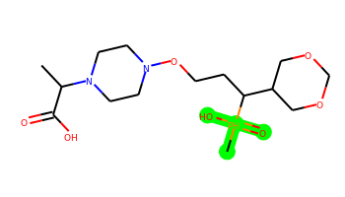 | CC(C(=O)O)N1CCN(OCCC(C2COCOC2)[PH](C)(=O)O)CC1 | 2 | 8 | 2 | 9 | 381.179 | 0.02 | 108.77 | 4.664 | No | Yes | Yes | -4.559 | No | No | No | No | No | Yes | No | No | No | No | No | No | Yes | Yes | No | Yes | Yes | No | No | Yes | No | No | No | No | Yes | Yes | Yes | No | Yes | Yes | Yes | Yes | No | No | No | No
045 | 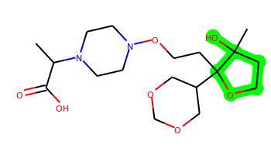 | CC(C(=O)O)N1CCN(OCCC2(C3COCOC3)OCCC2(C)O)CC1 | 3 | 7 | 2 | 9 | 388.221 | -0.071 | 100.93 | 4.566 | No | No | No | -5.152 | No | No | No | No | No | No | No | No | No | No | No | No | No | Yes | Yes | No | No | No | No | No | No | Yes | No | No | No | No | No | Yes | No | No | No | No | No | No | No | No
046 | 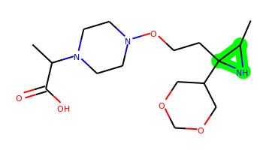 | CC(C(=O)O)N1CCN(OCCC2(C3COCOC3)NC2C)CC1 | 3 | 7 | 2 | 8 | 343.211 | -0.25 | 93.41 | 4.454 | No | No | No | -4.88 | No | No | No | No | No | No | No | No | No | No | No | No | No | No | No | No | No | No | No | No | No | No | No | No | No | No | No | No | No | No | No | No | No | No | No | No
047 |  | CC(C(=O)O)N1CCN(OCCC(Cl)(C(C)O)C2COCOC2)CC1 | 2 | 8 | 2 | 8 | 380.171 | 0.378 | 91.7 | 4.461 | No | No | No | -4.942 | No | No | No | No | No | No | No | No | No | No | No | No | No | No | No | No | No | No | No | No | No | No | No | No | No | No | No | Yes | No | No | No | No | No | No | No | No
048 | 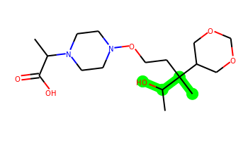 | CC(C(=O)O)N1CCN(OCCC(C)(C(C)O)C2COCOC2)CC1 | 2 | 8 | 2 | 8 | 360.226 | 0.406 | 91.7 | 4.392 | No | No | No | -5.05 | No | No | No | No | No | No | No | No | No | No | No | No | No | No | No | No | No | No | No | No | No | No | No | No | No | No | No | Yes | No | No | No | No | No | No | No | No
049 | 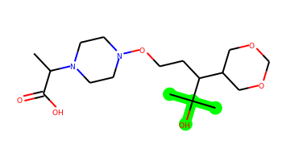 | CC(C(=O)O)N1CCN(OCCC(C2COCOC2)C(C)(C)O)CC1 | 2 | 8 | 2 | 8 | 360.226 | 0.406 | 91.7 | 4.111 | No | No | No | -5.056 | No | No | No | No | No | No | No | No | No | No | No | No | No | No | No | No | No | No | No | No | No | No | No | No | No | No | No | Yes | No | No | No | No | No | No | No | No
050 | 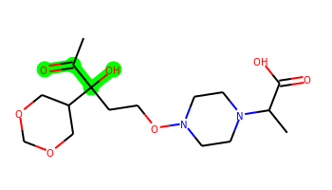 | CC(=O)C(O)(CCON1CCN(C(C)C(=O)O)CC1)C1COCOC1 | 2 | 8 | 2 | 9 | 360.19 | -0.661 | 108.77 | 4.195 | No | No | No | -5.109 | No | No | No | No | No | No | No | No | No | No | No | No | No | Yes | No | No | No | No | No | No | No | No | No | No | No | No | No | Yes | No | No | No | No | No | No | No | No
051 | 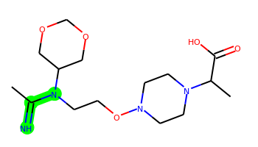 | CC(=N)N(CCON1CCN(C(C)C(=O)O)CC1)C1COCOC1 | 2 | 7 | 2 | 9 | 344.206 | -0.319 | 98.56 | 3.868 | No | No | No | -5.268 | No | No | No | No | No | No | No | No | No | No | No | No | No | No | No | No | No | No | No | No | No | No | No | No | No | No | No | Yes | No | Yes | No | No | No | No | No | No
052 | 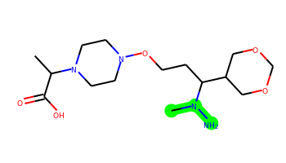 | CC(C(=O)O)N1CCN(OCCC(C2COCOC2)N(C)N)CC1 | 2 | 8 | 3 | 9 | 346.222 | -0.807 | 100.73 | 4.192 | No | No | No | -5.065 | No | No | No | No | No | No | No | No | No | No | No | No | No | No | No | No | No | No | No | No | No | No | No | No | No | No | No | Yes | No | No | No | No | No | No | No | No
053 | 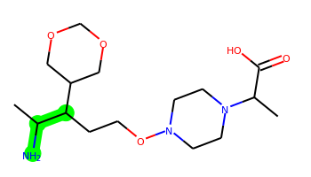 | CC(N)C(CCON1CCN(C(C)C(=O)O)CC1)C1COCOC1 | 2 | 8 | 3 | 8 | 345.226 | -0.017 | 97.49 | 4.229 | No | No | No | -4.973 | No | No | No | No | No | No | No | No | No | No | No | No | No | No | No | No | No | No | No | No | No | No | No | No | No | No | No | Yes | No | No | No | No | No | No | No | No
054 |  | CC(S)=C(CCON1CCN(C(C)C(=O)O)CC1)C1COCOC1 | 2 | 7 | 1 | 7 | 360.172 | 1.223 | 71.47 | 3.974 | No | No | No | -4.855 | No | No | No | No | No | No | No | No | No | No | No | No | No | No | No | No | No | No | No | No | No | No | No | No | No | No | No | Yes | No | No | No | No | No | No | No | No
055 |  | CC(C(=O)O)N1CCN(OCCC(O)(C2COCOC2)C(C)(C)O)CC1 | 2 | 8 | 3 | 9 | 376.221 | -0.479 | 111.93 | 4.25 | No | No | No | -5.821 | No | No | No | No | No | No | No | No | No | No | No | No | No | Yes | No | No | No | No | No | No | No | No | No | No | No | No | No | Yes | No | No | No | No | No | No | No | No
056 | 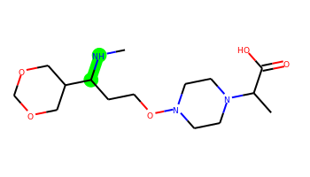 | CNC(CCON1CCN(C(C)C(=O)O)CC1)C1COCOC1 | 2 | 8 | 2 | 8 | 331.211 | -0.393 | 83.5 | 3.936 | No | No | No | -4.88 | No | No | No | No | No | No | No | No | No | No | No | No | No | No | No | No | No | No | No | No | No | No | No | No | No | No | No | Yes | No | No | No | No | No | No | No | No
057 | 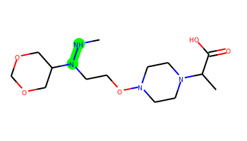 | CNN(CCON1CCN(C(C)C(=O)O)CC1)C1COCOC1 | 2 | 8 | 2 | 9 | 332.206 | -1.182 | 86.74 | 3.924 | No | No | No | -4.865 | No | No | No | No | No | No | No | No | No | No | No | No | No | No | No | No | No | No | No | No | No | No | No | No | No | No | No | Yes | No | No | No | No | No | No | No | No
058 |  | CNC(CCON1CCN(C(C)C(=O)O)CC1)C1COCOC1 | 2 | 8 | 2 | 8 | 331.211 | -0.393 | 83.5 | 3.936 | No | No | No | -4.88 | No | No | No | No | No | No | No | No | No | No | No | No | No | No | No | No | No | No | No | No | No | No | No | No | No | No | No | Yes | No | No | No | No | No | No | No | No
059 |  | CC(C(=O)O)N1CCN(OCCC(N)(C(C)O)C2COCOC2)CC1 | 2 | 8 | 4 | 9 | 361.221 | -0.902 | 117.72 | 4.46 | No | No | No | -5.732 | No | No | No | No | No | No | No | No | No | No | No | No | No | Yes | No | No | No | No | No | No | No | No | No | No | No | No | No | Yes | No | No | No | No | No | No | No | No
060 | 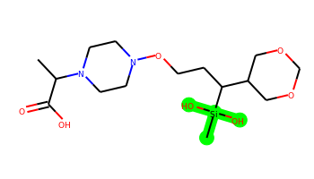 | CC(C(=O)O)N1CCN(OCCC(C2COCOC2)[Si](C)(O)O)CC1 | 2 | 8 | 3 | 9 | 378.182 | -0.554 | 111.93 | 4.265 | No | No | No | -5.753 | No | No | No | No | No | No | No | No | No | No | No | No | No | Yes | No | No | No | No | No | No | No | No | No | No | No | No | No | Yes | No | No | No | No | No | No | No | No
061 | 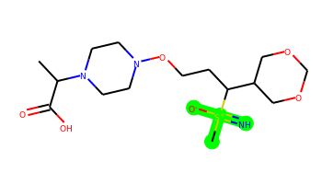 | CC(C(=O)O)N1CCN(OCCC(C2COCOC2)[S+](C)(=N)[O-])CC1 | 2 | 8 | 2 | 9 | 379.178 | 0.064 | 118.38 | 4.849 | No | No | No | -5.039 | No | No | No | No | No | No | No | No | No | No | No | No | No | Yes | No | No | Yes | No | No | No | No | No | No | No | No | No | No | Yes | No | No | No | No | No | No | No | No
062 | 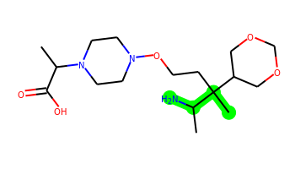 | CC(C(=O)O)N1CCN(OCCC(C)(C(C)N)C2COCOC2)CC1 | 2 | 8 | 3 | 8 | 359.242 | 0.373 | 97.49 | 4.388 | No | No | No | -5.153 | No | No | No | No | No | No | No | No | No | No | No | No | No | No | No | No | No | No | No | No | No | No | No | No | No | No | No | Yes | No | No | No | No | No | No | No | No
063 | 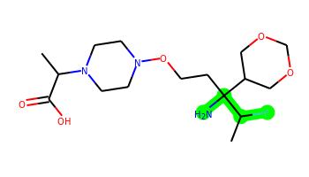 | CC(C(=O)O)N1CCN(OCCC(N)(C(C)F)C2COCOC2)CC1 | 2 | 8 | 3 | 8 | 363.217 | 0.075 | 97.49 | 4.491 | No | No | No | -4.947 | No | No | No | No | No | No | No | No | No | No | No | No | No | Yes | No | No | No | No | No | No | No | No | No | No | No | No | No | Yes | No | No | No | No | No | No | No | No
064 |  | CC(=O)C(F)(CCON1CCN(C(C)C(=O)O)CC1)C1COCOC1 | 2 | 8 | 1 | 8 | 362.185 | 0.317 | 88.54 | 4.183 | No | No | No | -4.896 | No | No | No | No | No | No | No | No | No | No | No | No | No | No | No | No | No | No | No | No | No | No | No | No | No | No | No | Yes | No | No | No | No | No | No | No | No
065 | 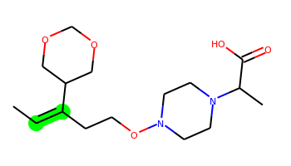 | CC=C(CCON1CCN(C(C)C(=O)O)CC1)C1COCOC1 | 2 | 7 | 1 | 7 | 328.2 | 0.966 | 71.47 | 3.85 | No | No | No | -4.805 | No | No | No | No | No | No | No | No | No | No | No | No | No | No | No | No | No | No | No | No | No | No | No | No | No | No | No | Yes | No | No | No | No | No | No | No | No
066 | 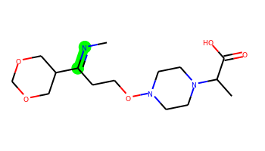 | CN=C(CCON1CCN(C(C)C(=O)O)CC1)C1COCOC1 | 2 | 7 | 1 | 8 | 329.195 | 0.09 | 83.83 | 3.915 | No | No | No | -4.834 | No | No | No | No | No | No | No | No | No | No | No | No | No | No | No | No | No | No | No | No | No | No | No | No | No | No | No | Yes | No | No | No | No | No | No | No | No
067 |  | CC[S+](CCON1CCN(C(C)C(=O)O)CC1)C1COCOC1 | 2 | 8 | 1 | 7 | 349.179 | 0.02 | 71.47 | 4.541 | No | No | No | -4.944 | No | No | No | No | No | No | No | No | No | No | No | No | No | No | No | No | No | No | No | No | No | No | No | No | No | No | No | Yes | No | No | No | No | No | No | No | No
068 |  | CCC(CCON1CCN(C(C)C(=O)O)CC1)C1COCOC1 | 2 | 8 | 1 | 7 | 330.215 | 1.046 | 71.47 | 3.901 | No | No | No | -4.83 | No | No | No | No | No | No | No | No | No | No | No | No | No | No | No | No | No | No | No | No | No | No | No | No | No | No | No | Yes | No | No | No | No | No | No | No | No
069 |  | CCP(CCON1CCN(C(C)C(=O)O)CC1)C1COCOC1 | 2 | 8 | 1 | 7 | 348.181 | 0.883 | 71.47 | 4.207 | No | No | No | -4.916 | No | No | No | No | No | No | No | No | No | No | No | No | No | No | No | No | No | No | No | No | No | No | No | No | No | No | No | Yes | No | No | No | No | No | No | No | No
070 |  | CCC(CCON1CCN(C(C)C(=O)O)CC1)C1COCOC1 | 2 | 8 | 1 | 7 | 330.215 | 1.046 | 71.47 | 3.901 | No | No | No | -4.83 | No | No | No | No | No | No | No | No | No | No | No | No | No | No | No | No | No | No | No | No | No | No | No | No | No | No | No | Yes | No | No | No | No | No | No | No | No
071 |  | CSC(CCON1CCN(C(C)C(=O)O)CC1)C1COCOC1 | 2 | 8 | 1 | 7 | 348.172 | 0.751 | 71.47 | 4.134 | No | No | No | -4.929 | No | No | No | No | No | No | No | No | No | No | No | No | No | No | No | No | No | No | No | No | No | No | No | No | No | No | No | Yes | No | No | No | No | No | No | No | No
072 |  | CSN(CCON1CCN(C(C)C(=O)O)CC1)C1COCOC1 | 2 | 8 | 1 | 8 | 349.167 | -0.038 | 74.71 | 4.029 | No | No | No | -4.85 | No | No | No | No | No | No | No | No | No | No | No | No | No | No | No | No | No | No | No | No | No | No | No | No | No | No | No | Yes | No | No | No | No | No | No | No | No
073 |  | CCC(CCON1CCN(C(C)C(=O)O)CC1)C1COCOC1 | 2 | 8 | 1 | 7 | 330.215 | 1.046 | 71.47 | 3.901 | No | No | No | -4.83 | No | No | No | No | No | No | No | No | No | No | No | No | No | No | No | No | No | No | No | No | No | No | No | No | No | No | No | Yes | No | No | No | No | No | No | No | No
074 |  | CCC(CCON1CCN(C(C)C(=O)O)CC1)C1COCOC1 | 2 | 8 | 1 | 7 | 330.215 | 1.046 | 71.47 | 3.901 | No | No | No | -4.83 | No | No | No | No | No | No | No | No | No | No | No | No | No | No | No | No | No | No | No | No | No | No | No | No | No | No | No | Yes | No | No | No | No | No | No | No | No
075 |  | CS[As](CCON1CCN(C(C)C(=O)O)CC1)C1COCOC1 | 2 | 8 | 1 | 7 | 410.086 | 0.738 | 71.47 | 4.459 | No | Yes | Yes | -4.561 | No | No | No | No | No | Yes | No | No | No | No | No | No | Yes | Yes | No | Yes | Yes | No | No | Yes | No | No | No | No | Yes | Yes | Yes | No | Yes | Yes | Yes | Yes | No | No | No | No
076 |  | CCN(CCON1CCN(C(C)C(=O)O)CC1)C1COCOC1 | 2 | 8 | 1 | 8 | 331.211 | -0.296 | 74.71 | 3.613 | No | No | No | -4.83 | No | No | No | No | No | No | No | No | No | No | No | No | No | No | No | No | No | No | No | No | No | No | No | No | No | No | No | Yes | No | No | No | No | No | No | No | No
077 |  | CC(F)C(CCON1CCN(C(C)C(=O)O)CC1)C1COCOC1 | 2 | 8 | 1 | 7 | 348.206 | 0.994 | 71.47 | 4.29 | No | No | No | -4.851 | No | No | No | No | No | No | No | No | No | No | No | No | No | No | No | No | Yes | No | No | No | No | No | No | No | No | No | No | Yes | No | No | No | No | No | No | No | No
078 |  | CC(=O)N(CCON1CCN(C(C)C(=O)O)CC1)C1COCOC1 | 2 | 7 | 1 | 9 | 345.19 | -0.77 | 91.78 | 3.637 | No | No | No | -5.0 | No | No | No | No | No | No | No | No | No | No | No | No | No | No | No | No | No | No | No | No | No | No | No | No | No | No | No | Yes | No | No | No | No | No | No | No | No
079 |  | CC(F)=C(CCON1CCN(C(C)C(=O)O)CC1)C1COCOC1 | 2 | 7 | 1 | 7 | 346.19 | 1.263 | 71.47 | 3.94 | No | No | No | -4.761 | No | No | No | No | No | No | No | No | No | No | No | No | No | No | No | No | No | No | No | No | No | No | No | No | No | No | No | Yes | No | No | No | No | No | No | No | No
080 |  | CC(=O)C(CCON1CCN(C(C)C(=O)O)CC1)C1COCOC1 | 2 | 8 | 1 | 8 | 344.195 | 0.225 | 88.54 | 3.998 | No | No | No | -4.958 | No | No | No | No | No | No | No | No | No | No | No | No | No | No | No | No | No | No | No | No | No | No | No | No | No | No | No | Yes | No | No | No | No | No | No | No | No
081 |  | CCC(S)(CCON1CCN(C(C)C(=O)O)CC1)C1COCOC1 | 2 | 8 | 1 | 7 | 362.188 | 1.098 | 71.47 | 4.315 | No | No | No | -4.862 | No | No | No | No | No | No | No | No | No | No | No | No | No | No | No | No | No | No | No | No | No | No | No | No | No | No | No | Yes | No | No | No | No | No | No | No | No
082 |  | CCC(N)(CCON1CCN(C(C)C(=O)O)CC1)C1COCOC1 | 2 | 8 | 3 | 8 | 345.226 | 0.127 | 97.49 | 4.161 | No | No | No | -4.983 | No | No | No | No | No | No | No | No | No | No | No | No | No | No | No | No | No | No | No | No | No | No | No | No | No | No | No | No | No | No | No | No | No | No | No | No
083 |  | CNP(=S)(CCON1CCN(C(C)C(=O)O)CC1)C1COCOC1 | 2 | 8 | 2 | 8 | 381.149 | -0.004 | 83.5 | 4.528 | No | No | No | -4.999 | No | No | No | No | No | No | No | No | No | No | No | No | No | Yes | No | No | No | No | No | No | No | No | No | No | No | No | No | Yes | No | Yes | No | No | No | No | No | No
084 |  | CNC(C)(CCON1CCN(C(C)C(=O)O)CC1)C1COCOC1 | 2 | 8 | 2 | 8 | 345.226 | -0.003 | 83.5 | 4.216 | No | No | No | -4.86 | No | No | No | No | No | No | No | No | No | No | No | No | No | No | No | No | No | No | No | No | No | No | No | No | No | No | No | Yes | No | No | No | No | No | No | No | No
085 |  | CN[N+](C)(CCON1CCN(C(C)C(=O)O)CC1)C1COCOC1 | 2 | 8 | 2 | 9 | 347.229 | -1.037 | 83.5 | 4.436 | No | No | No | -4.891 | No | No | No | No | No | No | No | No | No | No | No | No | No | No | No | No | No | No | No | No | No | No | No | No | No | No | No | Yes | No | No | No | No | No | No | No | No
086 |  | CC(C(=O)O)N1CCN(OCCC2(C3COCOC3)CCNC2C)CC1 | 3 | 7 | 2 | 8 | 371.242 | 0.388 | 83.5 | 4.507 | No | No | No | -5.142 | No | No | No | No | No | No | No | No | No | No | No | No | No | No | No | No | No | No | No | No | No | Yes | No | No | No | No | No | Yes | No | No | No | No | No | No | No | No
087 |  | CC(C(=O)O)N1CCN(OCCC2(C3COCOC3)OCOC2C)CC1 | 3 | 7 | 1 | 9 | 374.205 | 0.151 | 89.93 | 4.573 | No | No | No | -5.07 | No | No | No | No | No | No | No | No | No | No | No | No | No | No | Yes | No | No | No | No | No | No | No | No | No | No | No | No | Yes | No | No | No | No | No | No | No | No
088 |  | CC(C(=O)O)N1CCN(OCCC(S)(C(C)N)C2COCOC2)CC1 | 2 | 8 | 3 | 8 | 377.198 | 0.035 | 97.49 | 4.535 | No | No | No | -5.669 | No | No | No | No | No | No | No | No | No | No | No | No | No | No | No | No | No | No | No | No | No | No | No | No | No | No | No | Yes | No | No | No | No | No | No | No | No
089 |  | CC(C(=O)O)N1CCN(OCCC2(C3COCOC3)CC2(C)F)CC1 | 3 | 7 | 1 | 7 | 360.206 | 1.138 | 71.47 | 4.417 | No | No | No | -4.793 | No | No | No | No | No | No | No | No | No | No | No | No | No | Yes | No | Yes | Yes | No | No | No | No | No | No | No | No | No | No | Yes | No | No | No | No | No | No | No | No
090 |  | CC(=O)C(C)(CCON1CCN(C(C)C(=O)O)CC1)C1COCOC1 | 2 | 8 | 1 | 8 | 358.21 | 0.615 | 88.54 | 4.13 | No | No | No | -5.022 | No | No | No | No | No | No | No | No | No | No | No | No | No | No | No | No | No | No | No | No | No | No | No | No | No | No | No | Yes | No | No | No | No | No | No | No | No
091 |  | CC(C(=O)O)N1CCN(OCCC(C2COCOC2)C2(C)CO2)CC1 | 3 | 8 | 1 | 8 | 358.21 | 0.424 | 84 | 4.42 | No | No | No | -5.003 | No | No | No | No | No | No | No | No | No | No | No | No | No | No | No | No | No | No | No | No | No | No | No | No | No | No | No | Yes | No | No | No | No | No | No | No | No
092 |  | CC(C(=O)O)N1CCN(OCCC2(C3COCOC3)COC2C)CC1 | 3 | 7 | 1 | 8 | 358.21 | 0.424 | 80.7 | 4.463 | No | No | No | -5.002 | No | No | No | No | No | No | No | No | No | No | No | No | No | No | No | No | No | No | No | No | No | No | No | No | No | No | No | Yes | No | No | No | No | No | No | No | No
093 |  | CC(=O)C(Br)(CCON1CCN(C(C)C(=O)O)CC1)C1COCOC1 | 2 | 8 | 1 | 8 | 422.105 | 0.742 | 88.54 | 4.272 | No | No | No | -5.044 | No | No | No | No | No | No | No | No | No | No | No | No | No | No | No | No | No | No | No | No | No | No | No | No | No | No | No | Yes | No | No | No | No | No | No | No | No
094 |  | CC(C(=O)O)N1CCN(OCCC(C)(C(C)F)C2COCOC2)CC1 | 2 | 8 | 1 | 7 | 362.222 | 1.384 | 71.47 | 4.423 | No | No | No | -4.841 | No | No | No | No | No | No | No | No | No | No | No | No | No | Yes | No | No | No | No | No | No | No | No | No | No | No | No | No | Yes | No | No | No | No | No | No | No | No
095 |  | CSS(C)(CCON1CCN(C(C)C(=O)O)CC1)C1COCOC1 | 2 | 8 | 1 | 7 | 382.16 | 1.094 | 71.47 | 4.356 | No | No | No | -4.998 | No | No | No | No | No | No | No | No | No | No | No | No | No | No | No | Yes | No | No | No | No | No | No | No | No | No | No | No | Yes | No | No | No | No | No | No | No | No
096 |  | CSC(C)(CCON1CCN(C(C)C(=O)O)CC1)C1COCOC1 | 2 | 8 | 1 | 7 | 362.188 | 1.141 | 71.47 | 4.297 | No | No | No | -4.867 | No | No | No | No | No | No | No | No | No | No | No | No | No | No | No | No | No | No | No | No | No | No | No | No | No | No | No | Yes | No | No | No | No | No | No | No | No
097 |  | CC[N+](C)(CCON1CCN(C(C)C(=O)O)CC1)C1COCOC1 | 2 | 8 | 1 | 8 | 346.234 | -0.152 | 71.47 | 4.307 | No | No | No | -4.877 | No | No | No | No | No | No | No | No | No | No | No | No | No | No | No | No | No | No | No | No | No | No | No | No | No | No | No | Yes | No | No | No | No | No | No | No | No
098 |  | C=C(C)C(CCON1CCN(C(C)C(=O)O)CC1)C1COCOC1 | 2 | 8 | 1 | 7 | 342.215 | 1.212 | 71.47 | 4.064 | No | No | No | -4.813 | No | No | No | No | No | No | No | No | No | No | No | No | No | No | No | No | No | No | No | No | No | No | No | No | No | No | No | Yes | No | No | No | No | No | No | No | No
099 |  | C=C(C)N(CCON1CCN(C(C)C(=O)O)CC1)C1COCOC1 | 2 | 8 | 1 | 8 | 343.211 | 0.217 | 74.71 | 3.855 | No | No | No | -4.862 | No | No | No | No | No | No | No | No | No | No | No | No | No | No | No | No | No | No | No | No | No | No | No | No | No | No | No | Yes | No | No | No | No | No | No | No | No
100 |  | CC(=S)N(CCON1CCN(C(C)C(=O)O)CC1)C1COCOC1 | 2 | 7 | 1 | 8 | 361.167 | 0.031 | 74.71 | 3.847 | No | No | No | -4.923 | No | No | No | No | No | No | No | No | No | No | No | No | No | No | No | No | No | No | No | No | No | No | No | No | No | No | No | Yes | No | Yes | No | No | No | No | No | No
101 |  | CC[N+]([O-])(CCON1CCN(C(C)C(=O)O)CC1)C1COCOC1 | 2 | 8 | 1 | 9 | 347.206 | -0.284 | 94.53 | 4.403 | No | No | No | -5.021 | No | No | No | No | No | No | No | No | No | No | No | No | No | No | No | No | No | No | No | No | No | No | No | No | No | No | No | Yes | No | No | No | No | No | No | No | No
102 |  | CC[Si](C)(CCON1CCN(C(C)C(=O)O)CC1)C1COCOC1 | 2 | 8 | 1 | 7 | 360.208 | 1.482 | 71.47 | 4.366 | No | No | No | -4.826 | No | No | No | No | No | No | No | No | No | No | No | No | No | Yes | Yes | No | No | No | No | No | No | No | No | No | No | No | No | Yes | No | No | No | No | No | No | No | No
103 |  | CC[Si](F)(CCON1CCN(C(C)C(=O)O)CC1)C1COCOC1 | 2 | 8 | 1 | 7 | 364.183 | 1.318 | 71.47 | 4.412 | No | No | No | -4.839 | No | No | No | No | No | No | No | No | No | No | No | No | No | Yes | No | No | No | No | No | No | No | No | No | No | No | No | No | Yes | No | No | No | No | No | No | No | No
104 |  | CC(C(=O)O)N1CCN(OCCN(C2COCOC2)[S+](C)[O-])CC1 | 2 | 8 | 1 | 9 | 365.162 | -1.023 | 97.77 | 4.512 | No | No | No | -4.981 | No | No | No | No | No | No | No | No | No | No | No | No | No | No | No | No | No | No | No | No | No | No | No | No | No | No | No | Yes | No | No | No | No | No | No | No | No
105 |  | CC(C(=O)O)N1CCN(OCCC2(C3COCOC3)CN2C)CC1 | 3 | 7 | 1 | 8 | 343.211 | -0.296 | 74.48 | 4.203 | No | No | No | -4.833 | No | No | No | No | No | No | No | No | No | No | No | No | No | No | No | No | No | No | No | No | No | No | No | No | No | No | No | Yes | No | No | No | No | No | No | No | No
106 |  | CC(C(=O)O)N1CCN(OCCP(C(C)C)C2COCOC2)CC1 | 2 | 8 | 1 | 7 | 362.197 | 1.272 | 71.47 | 4.2 | No | No | No | -4.871 | No | No | No | No | No | No | No | No | No | No | No | No | No | No | No | No | No | No | No | No | No | No | No | No | No | No | No | Yes | No | No | No | No | No | No | No | No
107 |  | CN=[S+]([O-])(CCON1CCN(C(C)C(=O)O)CC1)C1COCOC1 | 2 | 7 | 1 | 9 | 365.162 | -0.521 | 106.89 | 4.879 | No | No | No | -5.008 | No | No | No | No | No | No | No | No | No | No | No | No | No | Yes | No | No | No | No | No | No | No | No | No | No | No | No | No | Yes | No | No | No | No | No | No | No | No
108 |  | CC(C(=O)O)N1CCN(OCCN(C(C)C)C2COCOC2)CC1 | 2 | 8 | 1 | 8 | 345.226 | 0.092 | 74.71 | 3.668 | No | No | No | -4.848 | No | No | No | No | No | No | No | No | No | No | No | No | No | No | No | No | No | No | No | No | No | No | No | No | No | No | No | Yes | No | No | No | No | No | No | No | No
109 |  | CC(C(=O)O)N1CCN(OCCN(C2COCOC2)N(C)C)CC1 | 2 | 8 | 1 | 9 | 346.222 | -0.84 | 77.95 | 3.907 | No | No | No | -4.919 | No | No | No | No | No | No | No | No | No | No | No | No | No | No | No | No | No | No | No | No | No | No | No | No | No | No | No | Yes | No | No | No | No | No | No | No | No
110 |  | CB(C)C(CCON1CCN(C(C)C(=O)O)CC1)C1COCOC1 | 2 | 8 | 1 | 7 | 342.233 | 1.144 | 71.47 | 4.369 | No | No | No | -4.864 | No | No | No | No | No | No | No | No | No | No | No | No | No | No | No | No | No | No | No | No | No | No | No | No | No | No | No | Yes | No | No | No | No | No | No | No | No
111 |  | CC(Cl)C(CCON1CCN(C(C)C(=O)O)CC1)C1COCOC1 | 2 | 8 | 1 | 7 | 364.176 | 1.263 | 71.47 | 4.292 | No | No | No | -4.867 | No | No | No | No | No | No | No | No | No | No | No | No | No | No | No | Yes | No | No | No | No | No | No | No | No | No | No | No | Yes | No | No | No | No | No | No | No | No
112 |  | CC(C(=O)O)N1CCN(OCCC(C2COCOC2)N(C)C)CC1 | 2 | 8 | 1 | 8 | 345.226 | -0.05 | 74.71 | 3.991 | No | No | No | -4.874 | No | No | No | No | No | No | No | No | No | No | No | No | No | No | No | No | No | No | No | No | No | No | No | No | No | No | No | Yes | No | No | No | No | No | No | No | No
113 |  | CC(C)=C(CCON1CCN(C(C)C(=O)O)CC1)C1COCOC1 | 2 | 7 | 1 | 7 | 342.215 | 1.356 | 71.47 | 3.842 | No | No | No | -4.744 | No | No | No | No | No | No | No | No | No | No | No | No | No | No | No | No | No | No | No | No | No | No | No | No | No | No | No | Yes | No | No | No | No | No | No | No | No
114 |  | CC(Cl)=C(CCON1CCN(C(C)C(=O)O)CC1)C1COCOC1 | 2 | 7 | 1 | 7 | 362.161 | 1.532 | 71.47 | 3.919 | No | No | No | -4.794 | No | No | No | Yes | No | No | No | No | No | No | No | No | No | No | No | No | No | No | No | No | No | No | No | No | No | No | No | Yes | No | No | No | No | No | No | No | No
115 |  | CC(C(=O)O)N1CCN(OCCC2(C3COCOC3)CC2C)CC1 | 3 | 7 | 1 | 7 | 342.215 | 1.046 | 71.47 | 4.305 | No | Yes | No | -4.815 | No | No | No | No | No | No | No | No | No | No | No | No | No | No | No | No | No | No | No | No | No | No | No | No | No | No | No | Yes | No | No | No | No | No | No | No | No
116 |  | CC(C)C(CCON1CCN(C(C)C(=O)O)CC1)C1COCOC1 | 2 | 8 | 1 | 7 | 344.231 | 1.292 | 71.47 | 3.951 | No | No | No | -4.831 | No | No | No | No | No | No | No | No | No | No | No | No | No | No | No | No | No | No | No | No | No | No | No | No | No | No | No | Yes | No | No | No | No | No | No | No | No
117 |  | CC(Br)C(CCON1CCN(C(C)C(=O)O)CC1)C1COCOC1 | 2 | 8 | 1 | 7 | 408.126 | 1.419 | 71.47 | 4.307 | No | No | No | -4.952 | No | No | No | No | No | No | No | No | No | No | No | No | No | No | No | No | No | No | No | No | No | No | No | No | No | No | No | Yes | No | No | No | No | No | No | No | No
118 |  | CCC(C)(CCON1CCN(C(C)C(=O)O)CC1)C1COCOC1 | 2 | 8 | 1 | 7 | 344.231 | 1.436 | 71.47 | 4.168 | No | No | No | -4.797 | No | No | No | No | No | No | No | No | No | No | No | No | No | No | No | No | No | No | No | No | No | No | No | No | No | No | No | Yes | No | No | No | No | No | No | No | No
119 |  | CCC(Cl)(CCON1CCN(C(C)C(=O)O)CC1)C1COCOC1 | 2 | 8 | 1 | 7 | 364.176 | 1.407 | 71.47 | 4.253 | No | No | No | -4.808 | No | No | No | No | No | No | No | No | No | No | No | No | No | No | No | No | No | No | No | No | No | No | No | No | No | No | No | Yes | No | No | No | No | No | No | No | No
120 |  | CC(C(=O)O)N1CCN(OCCC(C2COCOC2)[S+](C)[O-])CC1 | 2 | 8 | 1 | 8 | 364.167 | -0.234 | 94.53 | 4.656 | No | No | No | -4.972 | No | No | No | No | No | No | No | No | No | No | No | No | No | Yes | No | No | No | No | No | No | No | No | No | No | No | No | No | Yes | No | No | No | No | No | No | No | No
121 |  | CC(Br)=C(CCON1CCN(C(C)C(=O)O)CC1)C1COCOC1 | 2 | 7 | 1 | 7 | 406.11 | 1.688 | 71.47 | 3.954 | No | No | No | -4.878 | No | No | No | No | No | No | No | No | No | No | No | No | No | No | No | No | No | No | No | No | No | No | No | No | No | No | No | Yes | No | No | No | No | No | No | No | No
122 |  | CC(C(=O)O)N1CCN(OCCC2(C3COCOC3)CCOC2C)CC1 | 3 | 7 | 1 | 8 | 372.226 | 0.815 | 80.7 | 4.482 | No | No | No | -5.053 | No | No | No | No | No | No | No | No | No | No | No | No | No | No | No | No | No | No | No | No | No | Yes | No | No | No | No | No | Yes | No | No | No | No | No | No | No | No
123 |  | CC(C(=O)O)N1CCN(OCCC2(C3COCOC3)COCC2C)CC1 | 3 | 7 | 1 | 8 | 372.226 | 0.672 | 80.7 | 4.503 | No | No | No | -5.055 | No | No | No | No | No | No | No | No | No | No | No | No | No | No | No | No | No | No | No | No | No | Yes | No | No | No | No | No | Yes | No | No | No | No | No | No | No | No
124 |  | CC(C(=O)O)N1CCN(OCCC2(C3COCOC3)COCN2C)CC1 | 3 | 7 | 1 | 9 | 373.221 | -0.322 | 83.94 | 4.449 | No | No | No | -5.01 | No | No | No | No | No | No | No | No | No | No | No | No | No | Yes | No | No | No | No | No | No | No | No | No | No | No | No | No | Yes | No | No | No | No | No | No | No | No
125 |  | CC(C(=O)O)N1CCN(OCCC(Br)(C(C)Br)C2COCOC2)CC1 | 2 | 8 | 1 | 7 | 486.036 | 1.936 | 71.47 | 4.55 | Yes | No | No | -4.887 | No | No | No | Yes | No | No | No | No | No | No | No | No | No | No | No | No | No | No | No | No | No | No | No | No | No | No | No | Yes | No | No | No | No | Yes | No | No | No
126 |  | CC(C(=O)O)N1CCN(OCCC(C)(C(C)Br)C2COCOC2)CC1 | 2 | 8 | 1 | 7 | 422.142 | 1.809 | 71.47 | 4.456 | Yes | No | No | -4.872 | No | No | No | Yes | No | No | No | No | No | No | No | No | No | No | No | No | No | No | No | No | No | No | No | No | No | No | No | Yes | No | No | No | No | No | No | No | No
127 |  | CC(C(=O)O)N1CCN(OCCC(C2COCOC2)[N+](C)(C)C)CC1 | 2 | 8 | 1 | 8 | 360.249 | 0.094 | 71.47 | 4.274 | No | No | No | -4.862 | No | No | No | No | No | No | No | No | No | No | No | No | No | No | No | No | No | No | No | No | No | No | No | No | No | No | No | Yes | No | No | No | No | No | No | No | No
128 |  | CC(C(=O)O)N1CCN(OCCC(C2COCOC2)C(C)(C)Cl)CC1 | 2 | 8 | 1 | 7 | 378.192 | 1.653 | 71.47 | 4.157 | No | No | No | -4.838 | No | No | No | Yes | No | No | No | No | No | No | No | No | No | No | No | Yes | No | No | No | No | No | Yes | No | No | No | No | No | Yes | No | No | No | No | No | No | No | No
129 |  | CC(C(=O)O)N1CCN(OCCC(C2COCOC2)C2(C)CC2)CC1 | 3 | 8 | 1 | 7 | 356.231 | 1.436 | 71.47 | 4.171 | No | Yes | No | -4.764 | No | No | No | No | No | No | No | No | No | No | No | No | No | No | No | No | No | No | No | No | No | No | No | No | No | No | No | Yes | No | No | No | No | No | No | No | No
130 |  | C=C(C)[Si](C)(CCON1CCN(C(C)C(=O)O)CC1)C1COCOC1 | 2 | 8 | 1 | 7 | 372.208 | 1.577 | 71.47 | 4.438 | Yes | No | No | -4.972 | No | No | No | Yes | No | No | No | No | No | No | No | No | No | Yes | No | No | No | No | No | No | No | No | No | No | No | No | No | Yes | No | No | No | No | No | No | No | No
131 |  | CC(C(=O)O)N1CCN(OCCC(C)(C(C)C)C2COCOC2)CC1 | 2 | 8 | 1 | 7 | 358.247 | 1.682 | 71.47 | 4.17 | No | No | No | -4.828 | No | No | No | No | No | No | No | No | No | No | No | No | No | No | No | No | No | No | No | No | No | No | No | No | No | No | No | Yes | No | No | No | No | No | No | No | No
132 |  | C=C(C)C(C)(CCON1CCN(C(C)C(=O)O)CC1)C1COCOC1 | 2 | 8 | 1 | 7 | 356.231 | 1.602 | 71.47 | 4.236 | No | No | No | -4.926 | No | No | No | No | No | No | No | No | No | No | No | No | No | No | No | No | No | No | No | No | No | No | No | No | No | No | No | Yes | Yes | No | No | No | No | No | No | No
133 |  | CC(C(=O)O)N1CCN(OCCC(C2COCOC2)C(C)(F)F)CC1 | 2 | 8 | 1 | 7 | 366.197 | 1.291 | 71.47 | 4.142 | No | No | No | -4.875 | No | No | No | No | No | No | No | No | No | No | No | No | No | Yes | No | No | No | No | No | No | No | No | No | No | No | No | No | Yes | No | Yes | No | No | No | No | No | No
134 |  | CC(C(=O)O)N1CCN(OCCC(C2COCOC2)C(C)(Cl)Cl)CC1 | 2 | 8 | 1 | 7 | 398.138 | 1.829 | 71.47 | 4.212 | Yes | No | No | -4.928 | No | No | No | Yes | No | No | No | No | No | No | No | No | No | No | No | Yes | No | No | No | No | No | No | No | No | No | No | No | Yes | No | No | No | No | No | No | No | No
135 |  | CC(C(=O)O)N1CCN(OCCC(C)(C2COCOC2)[S+](C)[O-])CC1 | 2 | 8 | 1 | 8 | 378.182 | 0.157 | 94.53 | 4.723 | No | No | No | -4.973 | No | No | No | No | No | No | No | No | No | No | No | No | No | Yes | No | No | No | No | No | No | No | No | No | No | No | No | No | Yes | No | No | No | No | No | No | No | No
136 |  | CC(C(=O)O)N1CCN(OCCC(Cl)(C(C)Br)C2COCOC2)CC1 | 2 | 8 | 1 | 7 | 442.087 | 1.78 | 71.47 | 4.525 | Yes | No | No | -4.883 | No | No | No | Yes | No | No | No | No | No | No | No | No | No | No | No | No | No | No | No | No | No | No | No | No | No | No | No | Yes | No | No | No | No | Yes | No | No | No
137 |  | CC(C(=O)O)N1CCN(OCCC(C2COCOC2)C(C)(C)C)CC1 | 2 | 7 | 1 | 7 | 358.247 | 1.682 | 71.47 | 4.002 | No | No | No | -4.815 | No | No | No | No | No | No | No | No | No | No | No | No | No | No | No | No | No | No | No | No | No | No | No | No | No | No | No | Yes | No | No | No | No | No | No | No | No
138 |  | CC(C(=O)O)N1CCN(OCCC2(C3COCOC3)CC2(C)C)CC1 | 3 | 7 | 1 | 7 | 356.231 | 1.436 | 71.47 | 4.17 | No | Yes | No | -4.805 | No | No | No | No | No | No | No | No | No | No | No | No | No | No | No | No | No | No | No | No | No | No | No | No | No | No | No | Yes | Yes | No | No | No | No | No | No | No
139 |  | CC(C(=O)O)N1CCN(OCCN(C2COCOC2)C2(C)CC2)CC1 | 3 | 8 | 1 | 8 | 357.226 | 0.236 | 74.71 | 3.955 | No | No | No | -4.832 | No | No | No | No | No | No | No | No | No | No | No | No | No | No | No | No | No | No | No | No | No | No | No | No | No | No | No | Yes | Yes | No | No | No | No | No | No | No
140 |  | CC(C(=O)O)N1CCN(OCCC(C)(C(C)Cl)C2COCOC2)CC1 | 2 | 8 | 1 | 7 | 378.192 | 1.653 | 71.47 | 4.44 | No | No | No | -4.856 | No | No | No | Yes | No | No | No | No | No | No | No | No | No | No | No | No | No | No | No | No | No | No | No | No | No | No | No | Yes | No | No | No | No | No | No | No | No
141 |  | CC(C(=O)O)N1CCN(OCCC(Cl)(C(C)Cl)C2COCOC2)CC1 | 2 | 8 | 1 | 7 | 398.138 | 1.624 | 71.47 | 4.51 | Yes | No | No | -4.881 | No | No | No | Yes | No | No | No | No | No | No | No | No | No | No | No | Yes | No | No | No | No | No | No | No | No | No | No | No | Yes | No | No | No | No | No | No | No | No
142 |  | CC(C(=O)O)N1CCN(OCCC(Br)(C(C)Cl)C2COCOC2)CC1 | 2 | 8 | 1 | 7 | 442.087 | 1.78 | 71.47 | 4.534 | Yes | No | No | -4.892 | No | No | No | Yes | No | No | No | No | No | No | No | No | No | No | Yes | Yes | No | No | No | No | No | No | No | No | No | No | No | Yes | No | No | No | No | Yes | No | No | No
143 |  | CC(C(=O)O)N1CCN(OCCC2(C3COCOC3)C(C)C2C)CC1 | 3 | 7 | 1 | 7 | 356.231 | 1.292 | 71.47 | 4.355 | No | Yes | No | -4.794 | No | No | No | Yes | No | No | No | No | No | No | No | No | No | Yes | No | No | No | No | No | No | No | No | No | No | No | No | No | Yes | Yes | No | No | No | No | No | No | No
144 |  | CC(C(=O)O)N1CCN(OCCC2(C3COCOC3)CCN2C)CC1 | 3 | 7 | 1 | 8 | 357.226 | 0.094 | 74.71 | 4.307 | No | No | No | -4.842 | No | No | No | No | No | No | No | No | No | No | No | No | No | No | No | No | No | No | No | No | No | Yes | No | No | No | No | No | Yes | Yes | No | No | No | No | No | No | No
145 |  | CC(C(=O)O)N1CCN(OCCC2(C3COCOC3)CCC2C)CC1 | 3 | 7 | 1 | 7 | 356.231 | 1.436 | 71.47 | 4.328 | No | No | No | -4.801 | No | No | No | No | No | No | No | No | No | No | No | No | No | Yes | No | No | No | No | No | No | No | No | No | No | No | No | No | Yes | No | No | No | No | Yes | No | No | No
146 |  | CC(C(=O)O)N1CCN(OCC[N+](C)(C(C)C)C2COCOC2)CC1 | 2 | 8 | 1 | 8 | 360.249 | 0.237 | 71.47 | 4.335 | No | No | No | -4.912 | No | No | No | No | No | No | No | No | No | No | No | No | No | No | No | No | No | No | No | No | No | No | No | No | No | No | No | Yes | No | No | No | No | No | No | No | No
147 |  | CC(C(=O)O)N1CCN(OCCN(C2COCOC2)C(C)(C)C)CC1 | 2 | 7 | 1 | 8 | 359.242 | 0.482 | 74.71 | 3.811 | No | No | No | -5.005 | No | No | No | No | No | No | No | No | No | No | No | No | No | No | No | No | No | No | No | No | No | Yes | No | No | No | No | No | Yes | No | No | No | No | No | No | No | No
148 |  | CC(C(=O)O)N1CCN(OCCC(Cl)(C2COCOC2)C(C)(F)F)CC1 | 2 | 8 | 1 | 7 | 400.158 | 1.652 | 71.47 | 4.296 | No | No | No | -4.838 | No | No | No | No | No | No | No | No | No | No | No | No | No | No | No | No | No | No | No | No | No | Yes | No | No | No | No | No | Yes | No | No | No | No | No | No | No | No
149 |  | CC(C(=O)O)N1CCN(OCC[N+]2(C3COCOC3)CCCC2C)CC1 | 3 | 7 | 1 | 8 | 372.249 | 0.381 | 71.47 | 4.673 | No | No | No | -4.946 | No | No | No | No | No | No | No | No | No | No | No | No | No | Yes | No | No | No | No | No | No | No | No | No | No | No | No | No | Yes | No | No | No | No | No | No | No | No
150 |  | CC(C(=O)O)N1CCN(OCCC2(C3COCOC3)CCCC2C)CC1 | 3 | 7 | 1 | 7 | 370.247 | 1.826 | 71.47 | 4.32 | Yes | No | No | -4.996 | No | No | No | Yes | No | No | No | No | No | No | No | No | No | Yes | No | No | No | No | No | No | No | No | No | No | No | No | No | Yes | No | No | No | No | No | No | No | No
151 |  | CC(C(=O)O)N1CCN(OCCC2(C3COCOC3)C(C)C2(Cl)Cl)CC1 | 3 | 7 | 1 | 7 | 410.138 | 1.829 | 71.47 | 4.486 | Yes | No | No | -4.904 | No | No | No | Yes | No | No | No | No | No | No | No | No | No | Yes | No | Yes | No | No | No | No | No | Yes | No | No | No | No | No | Yes | No | No | No | No | Yes | No | No | No
152 |  | CC(C(=O)O)N1CCN(OCCC2(C3COCOC3)C(C)C2(F)F)CC1 | 3 | 7 | 1 | 7 | 378.197 | 1.291 | 71.47 | 4.468 | No | No | No | -4.884 | No | No | No | No | No | No | No | No | No | No | No | No | No | Yes | No | Yes | Yes | No | No | No | No | No | No | No | No | No | No | Yes | No | No | No | No | Yes | No | No | No
153 |  | CC(C(=O)O)N1CCN(OCCC(Br)(C2COCOC2)C(C)(C)C)CC1 | 2 | 7 | 1 | 7 | 436.157 | 2.199 | 71.47 | 4.27 | Yes | No | No | -4.78 | No | No | No | Yes | No | No | No | No | No | No | No | No | No | No | No | No | No | No | No | No | No | No | No | No | No | No | No | Yes | No | No | No | No | Yes | No | No | No
154 |  | CC(C(=O)O)N1CCN(OCCC2(C3COCOC3)C(C)C2(C)C)CC1 | 3 | 7 | 1 | 7 | 370.247 | 1.682 | 71.47 | 4.364 | Yes | No | No | -5.02 | No | No | No | Yes | No | No | No | No | No | No | No | No | No | Yes | No | No | No | No | No | No | No | No | No | No | No | No | No | Yes | No | No | No | No | No | No | No | No
155 |  | CC(C(=O)O)N1CCN(OCCC2(C3COCOC3)C(C)C2(Br)Br)CC1 | 3 | 7 | 1 | 7 | 498.036 | 2.142 | 71.47 | 4.53 | Yes | No | No | -4.937 | No | No | No | Yes | No | No | No | No | No | No | No | No | No | No | No | Yes | No | No | No | No | No | Yes | No | No | No | No | No | Yes | No | No | No | No | Yes | No | No | No
156 |  | CC(C(=O)O)N1CCN(OCCC2(C3COCOC3)CCCN2C)CC1 | 3 | 7 | 1 | 8 | 371.242 | 0.484 | 74.71 | 4.238 | No | No | No | -4.991 | No | No | No | Yes | No | No | No | No | No | No | No | No | No | No | No | No | No | No | No | No | No | Yes | No | No | No | No | No | Yes | Yes | No | No | No | No | No | No | No
157 |  | CC(C(=O)O)N1CCN(OCCC(C)(C2COCOC2)C(C)(F)F)CC1 | 2 | 8 | 1 | 7 | 380.212 | 1.681 | 71.47 | 4.234 | No | No | No | -4.823 | No | No | No | No | No | No | No | No | No | No | No | No | No | Yes | No | No | No | No | No | No | No | No | No | No | No | No | No | Yes | No | No | No | No | No | No | No | No
158 |  | CC1=CCCC1(CCON1CCN(C(C)C(=O)O)CC1)C1COCOC1 | 3 | 7 | 1 | 7 | 368.231 | 1.746 | 71.47 | 4.268 | Yes | No | No | -4.958 | No | No | No | Yes | No | No | No | No | No | No | No | No | No | Yes | No | No | No | No | No | No | No | No | No | No | No | No | No | Yes | No | No | No | No | No | No | No | No
159 |  | CC(C(=O)O)N1CCN(OCCC2(C3COCOC3)C(C)C2(C)C)CC1 | 3 | 7 | 1 | 7 | 370.247 | 1.682 | 71.47 | 4.364 | Yes | No | No | -5.02 | No | No | No | Yes | No | No | No | No | No | No | No | No | No | Yes | No | No | No | No | No | No | No | No | No | No | No | No | No | Yes | No | No | No | No | No | No | No | No
160 |  | CC(C(=O)O)N1CCN(OCCC2(C3COCOC3)CCCC2(C)C)CC1 | 3 | 7 | 1 | 7 | 384.262 | 2.216 | 71.47 | 4.229 | Yes | Yes | No | -5.066 | No | No | No | Yes | No | No | No | No | No | No | No | No | No | Yes | No | Yes | No | No | No | No | No | No | No | No | No | No | No | Yes | No | No | No | No | Yes | No | No | No
161 |  | CC(C(=O)O)N1CCN(OCCC2(C3COCOC3)C3CCC2(C)CC3)CC1 | 4 | 7 | 1 | 7 | 396.262 | 2.216 | 71.47 | 4.992 | Yes | Yes | No | -5.086 | No | No | No | Yes | No | No | No | No | No | No | No | No | No | Yes | No | No | No | No | No | No | No | No | No | No | No | No | No | Yes | No | No | No | No | Yes | No | No | No

